INSTRUCOES
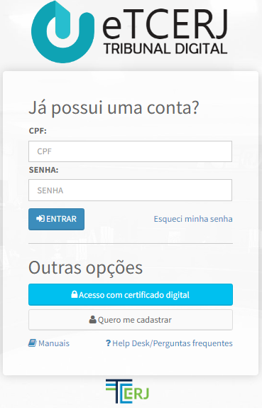
Bem vindo(a) ao FECONS,
Uma interface Excel que permite a transcrição do resultado de uma licitação executada no ComprasNet para o formato SIGFIS de inserção das cotações dos fornecedores

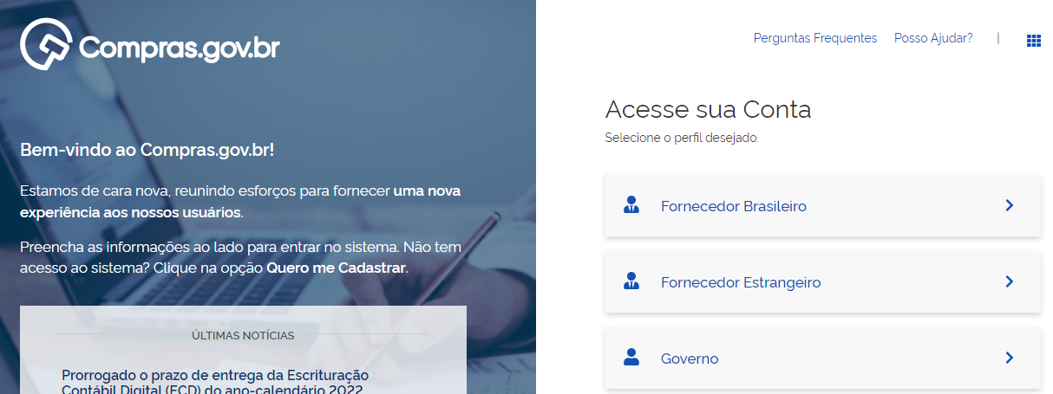

APAGAR
INSTRUÇÕES DE USO
0- Antes de iniciar apague os dados anteriores!!
1- Copie todo o conteúdo da página da licitação do site ComprasNet (dica: o atalho ctrl+a seleciona tudo). Depois abra a aba "licitacao" e cole na primeira célula (A1) do excel;
2- Na aba "edital" clique no botão buscar itens e aguarde o fim do processo. Caso queira filtrar itens do edital, caso de licitações unificadas, insira na coluna "ITENS A FILTRAR" os números dos itens, um em cada linha;
3- Na aba "participantes" clique em executar e aguarde o fim do processo;
4- Na aba "cotacoes" clique em executar e aguarde o fim do processo.
5- CONFERIR ITENS E VALORES COM AS ATAS DE REGISTRO DE PREÇOS DE CADA FORNECEDOR
6- ESTANDO OK, COPIAR COTACOES DA ABA "cotacoes" PARA UM ARQUIVO EXCEL PARA IMPORTAR AO SIGFIS

edital
BUSCAR ITENS
Número Item | Descrição | Quantidade | Unidade de Medida | Valor Unitário |  | ITENS A FILTRAR
 |  |  |  |  | QUANTIDADE DE ITENS | 1
 |  |  |  |  | 1

participantes
EXECUTAR
 |  |  | PARTICIPANTES ENCONTRADOS
 |  | PROGRESSO (%)

Estrangeiro | CPF / CNPJ | Nome / Razão Social | Tipo Participante | Habilitado | Motivo Inabilitação

cotacoes
Participante | PrecoUnitario | Situacao | Número Item
EXECUTAR

 |  |  |  | PROGRESSO (%)

 |  |  |  | QUANTIDADE DE ITENS ADJUCADOS
 |  |  |  | 1
 |  |  |  | QUANTIDADE DE ITENS FRACASSADOS/DESERTOS
 |  |  |  | 0

